遮熱シート(酪)
 | 調査票 |  |  |  |  | (酪農)

生産者名

１ 内容 | 屋根裏への遮熱シート施工

２ 飼養頭数
飼養内訳 |  | 頭数（申請日時点）

勾配のある面の
おおよその向き
３ 施設の保有状況
No. | 区分 | 屋根材 | 屋根面の向き | 備考

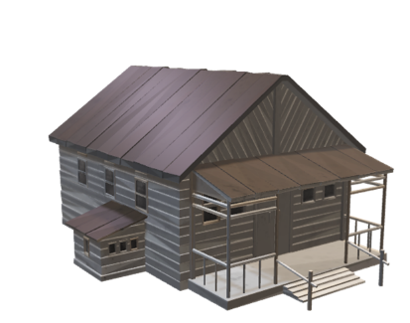
1
2
3
4
5
※効果検証を行う上で、施工する牛舎と比較できる施設があるかどうか確認のため、お聞きします。

４ 上記施設の所在地

５ 施工牛舎の概要
No. | 牛舎区分 | 飼養頭数 | 屋根裏面積（㎡） |  | 屋根遮熱剤塗布の有無 | 備考
 |  |  | 総面積 | 施工面積
1
2
合計
 |  |  | ※総面積はおおむねで可

６ 施工費用
No. | 牛舎区分 | 補助対象費用 |  | 対象外費用 | 計 | 備考
 |  | 施工費 | 資材費 | その他
1
2
合計

７ 牛群検定加入の有無 |  |  | 有 | 無

８ 他の事業の併用 |  |  | 中小酪農等対策事業 その他（ ）

